Utente
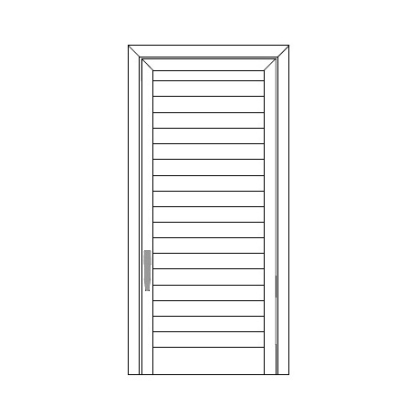
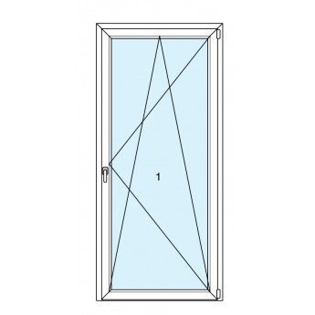
 | Larghezza |  | Larghezza | Larghezza | Larghezza
 | Altezza |  | Altezza | Altezza | Altezza

 | Larghezza |  | Larghezza | Larghezza | Larghezza
 | Altezza |  | Altezza | Altezza | Altezza

 | Larghezza |  | Larghezza | Larghezza | Larghezza
 | Altezza |  | Altezza | Altezza | Altezza

 | Larghezza |  | Larghezza | Larghezza | Larghezza
 | Altezza |  | Altezza | Altezza | Altezza

 | Larghezza |  | Larghezza | Larghezza | Larghezza
 | Altezza |  | Altezza | Altezza | Altezza

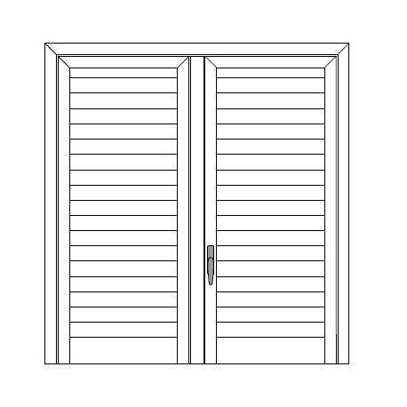
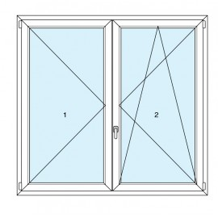
 | Larghezza | 120 | Larghezza | Larghezza | Larghezza
 | Altezza | 130 | Altezza | Altezza | Altezza

 | Larghezza |  | Larghezza | Larghezza | Larghezza
 | Altezza |  | Altezza | Altezza | Altezza

 | Larghezza |  | Larghezza | Larghezza | Larghezza
 | Altezza |  | Altezza | Altezza | Altezza

 | Larghezza |  | Larghezza | Larghezza | Larghezza
 | Altezza |  | Altezza | Altezza | Altezza

 | Larghezza |  | Larghezza | Larghezza | Larghezza
 | Altezza |  | Altezza | Altezza | Altezza

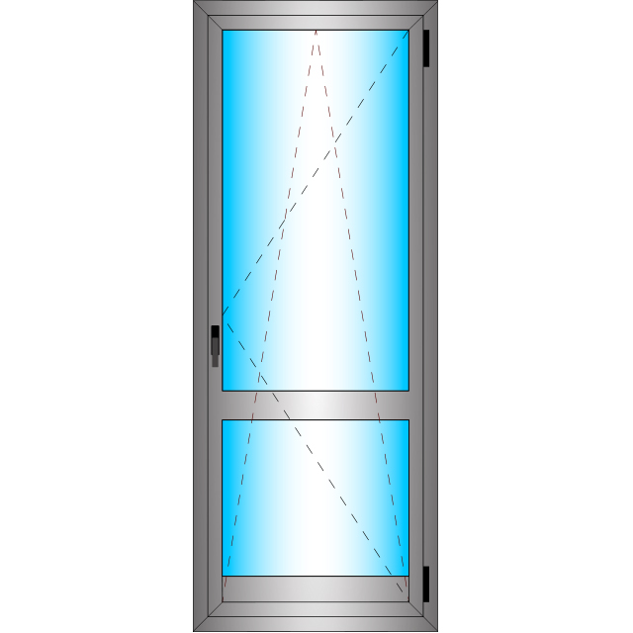
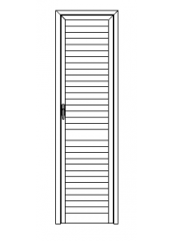 | Larghezza |  | Larghezza | Larghezza | Larghezza
 | Altezza |  | Altezza | Altezza | Altezza

 | Larghezza |  | Larghezza | Larghezza | Larghezza
 | Altezza |  | Altezza | Altezza | Altezza

 | Larghezza |  | Larghezza | Larghezza | Larghezza
 | Altezza |  | Altezza | Altezza | Altezza

 | Larghezza |  | Larghezza | Larghezza | Larghezza
 | Altezza |  | Altezza | Altezza | Altezza

 | Larghezza |  | Larghezza | Larghezza | Larghezza
 | Altezza |  | Altezza | Altezza | Altezza

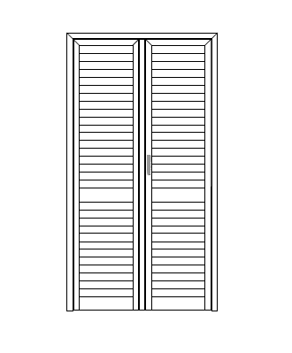
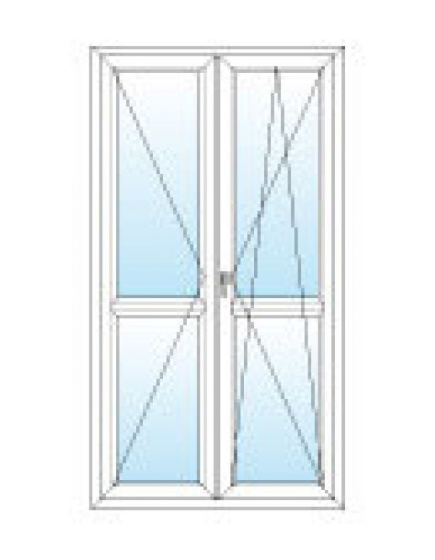
 | Larghezza |  | Larghezza | Larghezza | Larghezza
 | Altezza |  | Altezza | Altezza | Altezza

 | Larghezza |  | Larghezza | Larghezza | Larghezza
 | Altezza |  | Altezza | Altezza | Altezza

 | Larghezza |  | Larghezza | Larghezza | Larghezza
 | Altezza |  | Altezza | Altezza | Altezza

 | Larghezza |  | Larghezza | Larghezza | Larghezza
 | Altezza |  | Altezza | Altezza | Altezza

 | Larghezza |  | Larghezza | Larghezza | Larghezza
 | Altezza |  | Altezza | Altezza | Altezza

 | Telaio Bombato |  | 0.6
 | Telaio dritto |  | 0.0 |  |  | Anta | 1.1
 | Sottotelaio |  | 0.0 |  |  | Anta | 0.0
 | Anta |  | 1.1 |  |  | Fascione | 0.0
 | T di riporto |  | 0.2 |  |  | Fascione | 0.0
 | 40 x 20 |  | 0.2 |  |  | T di Riporto | 0.2
 | Fascione |  | 0.0 |  |  | T di Riporto | 0.0
 | Zoccolo |  | 0.0
 | Compensatore |  | 0.3
 | Mezza Lamella |  | 0.2
 | Lamella |  | 2.2
 | Aste

